Luftvärmare
 |  | OBS! Denna beräkning är inte exakt. Avvikelser
 |  | på upp till 10% kan förekomma, avseende effekt och vattenflöde.

Objekt
Kund
Modell |  |  |  | RSK | 6720489
Framledningstemp. | °C |  | 55
Returledningstemp. | °C |  | 45
Insugningstemperatur | °C |  | 20
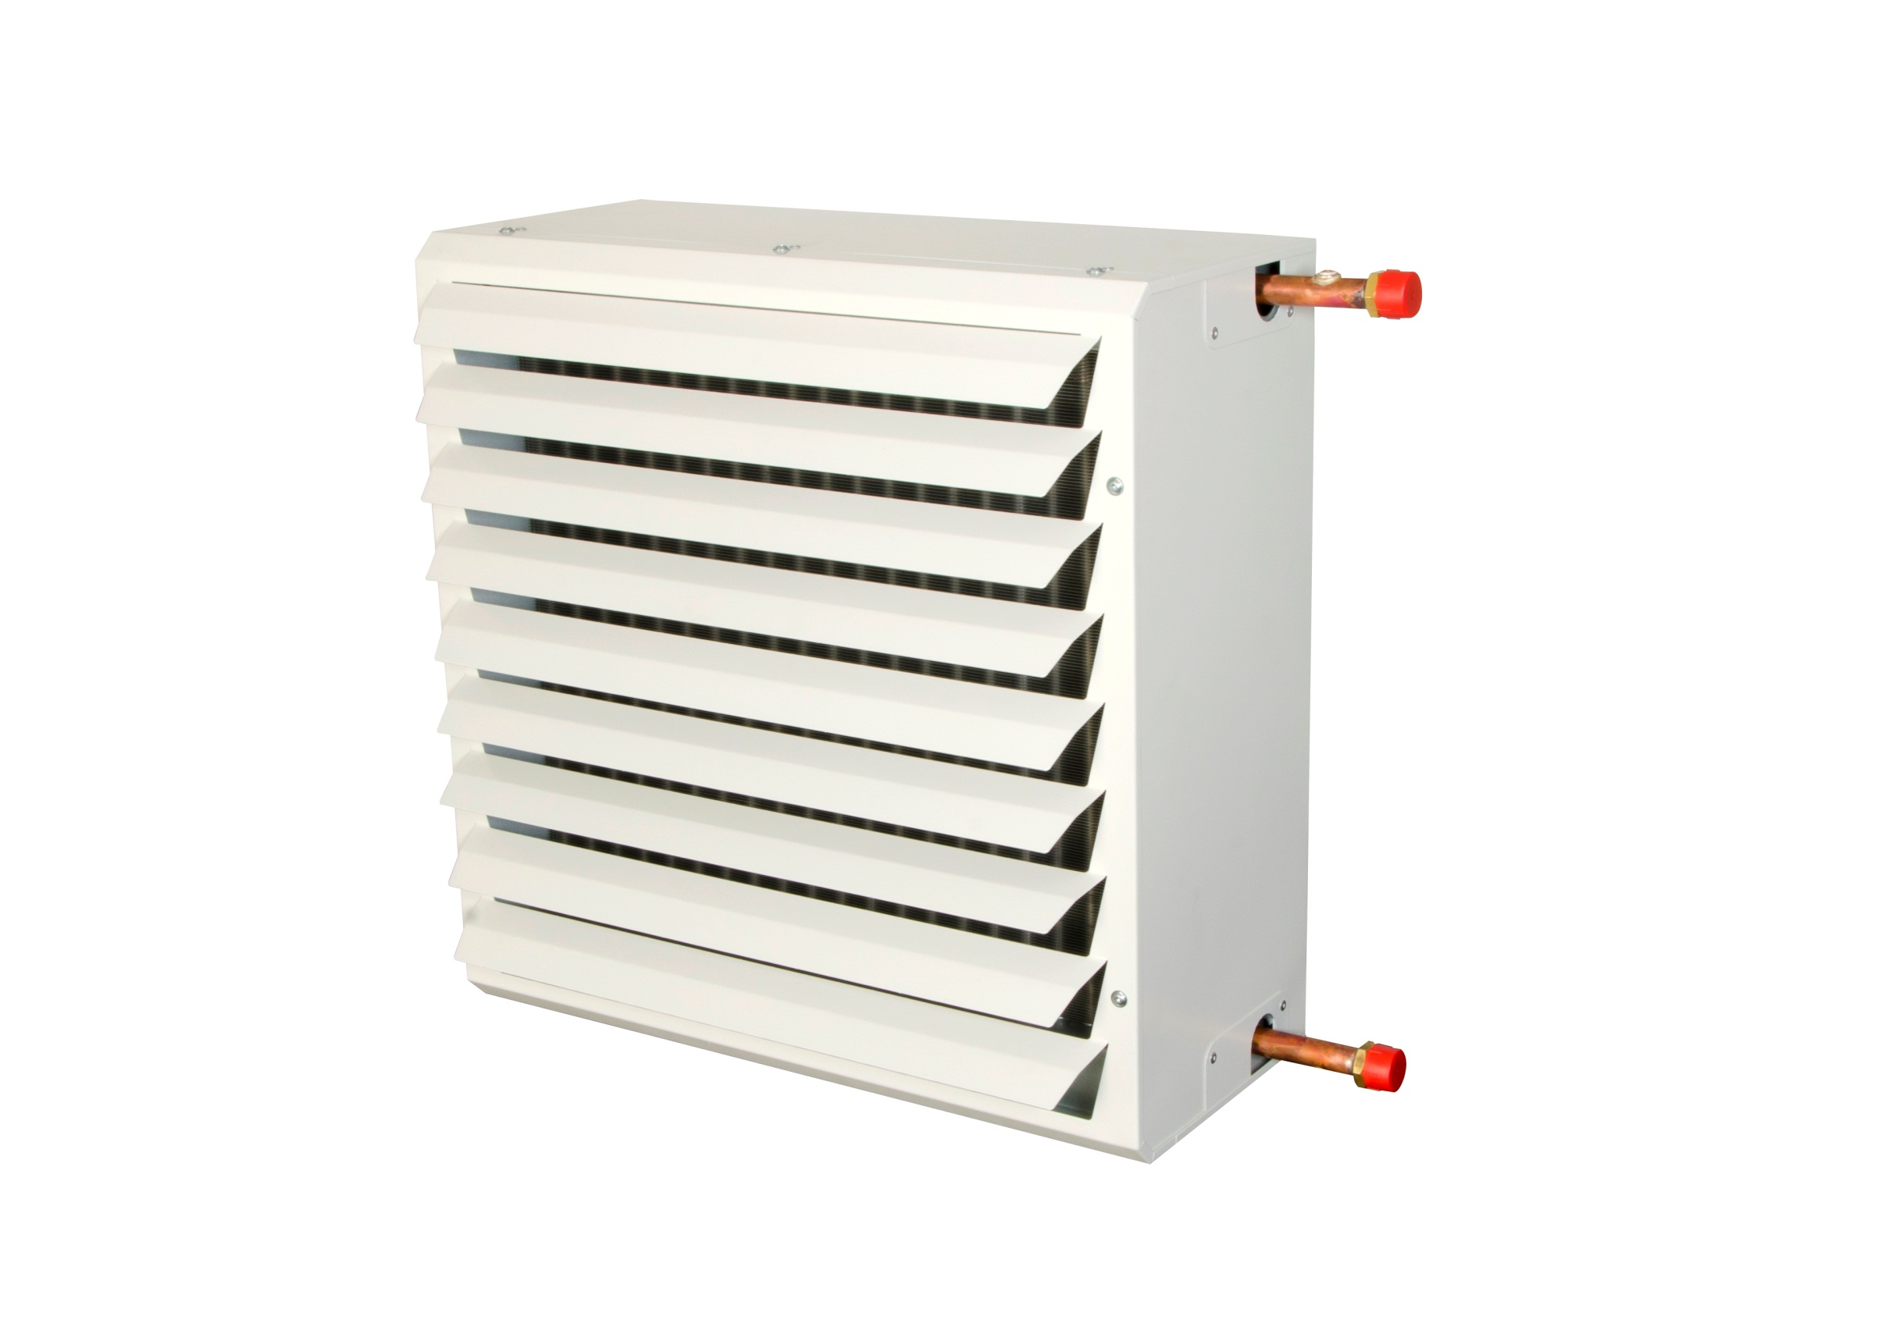
Trafosteg |  |  | 4 | 3 | 2 | 1
Fläktsteg
Ansluten spänning |  | 230 | 170 | 140 | 110 | 80
Luftflöde | m3/h | 2,133 | 1949 | 1573 | 1078 | 632
Effekt | kW | 10.2 | 9.8 | 8.6 | 6.7 | 4.9
Utblåsningstemperatur | °C | 34 | 35 | 36 | 39 | 43
Vattenflöde | l/h | 877 | 842 | 738 | 577 | 424
Lufthastighet 1m från fläkt | m/s | 2.49 | 2.23 | 1.81 | 1.13 | 0.63
Lufthastighet 3m från fläkt | m/s | 1.88 | 1.57 | 1.26 | 0.85 | 0.52 | * 2m
Lufthastighet 5m från fläkt | m/s | 1.31 | 1.12 | 0.95 | -- | --
Lufthastighet 7m från fläkt | m/s | 1.01 | 0.84 | 0.72 | -- | --
Lufthastighet 9m från fläkt | m/s | 0.78 | 0.64 | 0.52 | -- | --
Lufthastighet 11m från fläkt | m/s | 0.54 | 0.42 | -- | -- | --
Ljudnivå 5m, q=2 A=200m² | dB(A) | 55.4 | 52.9 | 49.0 | 43.6 | 34.1
Anslutningsdimension |  | 3/4"/DN20 | 1.01 | 0.78 | 0.54 | 2.23
Vikt | kg | 22.0
Fläktmotor Ström | amp. | 0.60

Produkt |  | Artikelkod | RSK nummer
Luftvärmare med monterad "G" Luftriktare |  | SAV22G | 6724128
Tillbehör
Upphängningskonsoll |  | SAVH2 | 6724098
Luftriktare JET-dysor |  | SAVD2 | 6724119
Luftriktare AL höjdled |  | SAVA2 | 6724110
Luftriktare AL sidled (ihop med SAVA) |  | SAVN2 | 6724123
Luftriktare "Diffusor" 4 riktningar |  | SAVF2 | 6724114
Reglering
5-stegstrafo 230V |  | VR0,8 | 6729995
Temperatur och varvtalsreglering 2,5A |  | AFR25 | 6704679
Temperatur och varvtalsreglering 5,0A |  | AFR50 | 6704681
Ventiler
Ventilsats Kvs 2,5 |  | FVV20.2 | 6727593
Konstantflödesventil |  | TACP20 | 6704518 | Klarar 210-1150l/h
Reglerventil 2 vägs DN15 Kvs 1,8 |  | VV15.2 | 6750078
Reglerventil 2 vägs DN20 Kvs 2,5 |  | VV20.2 | 6750079
Reglerventil 2 vägs DN25 Kvs 3,3 |  | VV25.2 | 6750080
Reglerventil 2 vägs DN32 Kvs 4,1 |  | VV32.2
Ventilställdon |  | VSDNCM30 | 6750086 | Används med VV & TACP

